加油现场跑冒油
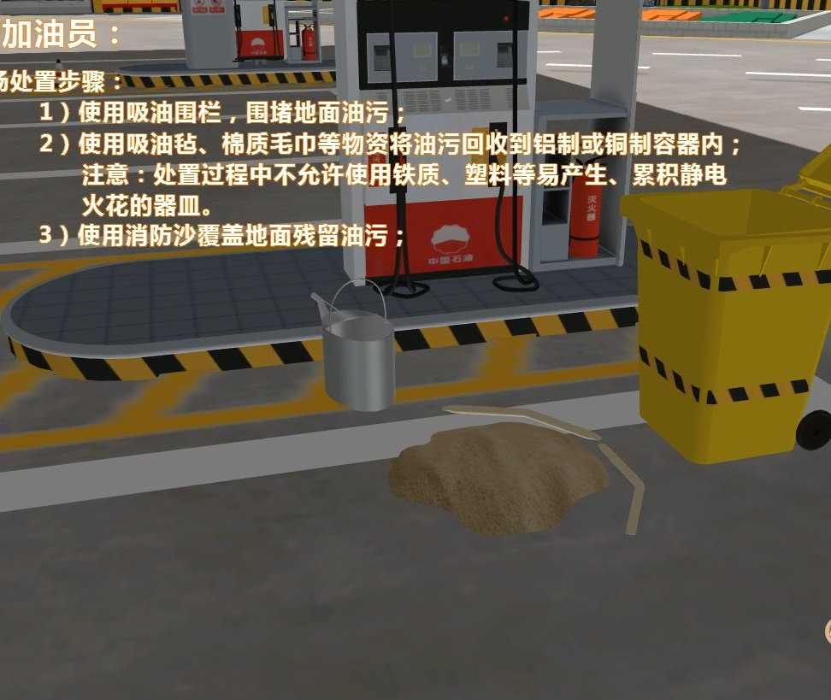
脚本名称：加油现场跑冒油事故应急演练
序号 | 应急阶段 | 任务名称 | 演练角色 | 三维表现 | 需要特效 | 备注
1 | 事故发生 | 进入场景，加油时，小轿车旁边开始漏油 |  |  | 漏油效果
2 | 现场处置及预警 | 发现跑冒油事故，立即按下加油机急停按钮，挂回油枪 | 2#加油员 |  | 1、点击加油机高亮按钮完成任务 2、点击油枪高亮位置完成任务
3 |  | 警示顾客禁止打火，拉响全场警报 |  | 知识点提示：告知顾客车辆启动时可能会引燃空气中油气混合物，造成火灾或爆炸。 | 1、点击左侧任务列表 三维配合显示警示效果（加油员摆手并配置文字效果） 2、点击背包警铃完成任务 | 1、加油员提示禁止打火已选择题形式完成。给出A、B两种不同的提示语，一对一错供客户选择
4 |  | 穿戴防毒口罩，防静电手套，设定漏油区并进行油品回收 |  |  | 1、打开背包点击穿戴响应护具（三维更换人物模型） 2、点击响应工具 到达固定位置显示三维效果
5 | 应急处置 | 接到示警后，宣布启动“加油站加油跑冒油专项应急预案” | 加油站经理 |  | 1、点击左侧任务列表宣布启动应急预案 | 1、已选择题形式完成，给出两种不同的圆，一对一错供客户选择
6 |  | 赶到现场就近拿起灭火器监护现场 |  |  | 1、点击就近的高亮灭火器 拿起灭火器到达固定位置进行监护
7 |  | 根据现场情况，解除警戒 |  |  | 1、根据1#加油员是否完成清理现场操作，点击左侧任务列表接触警戒
8 |  | 接到加油站经理通知后马上报告上级公司并报警（110，119） | 收银员 |  | 1、点击高亮电话，三维配合打电话动作模型 | 1、选择题，选择拨打对象（110.119.120.114.10086） 2、要求有文字输入框/选题
9 |  | 立即疏散店内顾客 |  |  | 1、到达固定位置，疏散顾客，三维模型配合
10 |  | 转移重要物件 |  |  | 1、点击桌面高亮模型 三维动作配合 完成任务 | 选择题：桌子上重要票据、现金、电脑、保险柜（选择ABCD，红色为正确选项）
11 |  | 跑到出口处安全待命 |  |  | 1、根据任务提示 跑到固定位置完成任务
12 |  | 接到示警后，协助顾客将车推离加油站至安全地带 | 3#加油员 |  | 1、根据任务提示 跑到固定位置 配合三维推车效果 完成任务
13 |  | 疏散加油站内顾客 |  |  | 1、跑到固定位置 配合三维效果疏散顾客
14 |  | 就近拿起雪糕桶到加油站入口处进行警戒 |  |  | 1、就近拿起高亮雪糕桶 跑到固定位置进行警戒
15 |  | 接到警报后，立即前往配电间关闭电闸 | 1#加油员 |  | 1、根据任务提示 去往配电间 关闭电闸
16 |  | 穿戴防护用品，协助2#加油员进行油品回收，清理现场 |  |  | 1、打开背包穿戴响应护具， 协助2#加油员进行油品回收，三维效果配合
效果展示

17 |  | 穿戴防护用品 |  | 右下角出现防毒口罩、防静电手套，选择后，换模型 | 换模型 | #2加油员穿戴护具后进行的具体动作及模型要求
18 |  | 设定漏油区域围堰 |  | 点击沙子，可以在三维场景中围城圈
19 |  | 油品回收 |  | 1）点击吸油毡吸油； | 知识点考核： 1、使用——来进行吸油？ 吸油毡、棉质毛巾； 2、回收容器材质可选择： 铁质容器、塑料、铝制、铜制
20 |  | 残留油污回收 |  | 点击消防沙，点击油面，覆盖上 | 三维效果配合
21 |  | 清理现场 |  | 点击消防铲，清理现场； | 三维效果配合

